상품제안서
샤오미 다용도 손전등 다기능 플래시 라이트 캠핑 야영 운전 비상상황 안전 후레쉬 | 상품코드: F31510

 |  |  |  |  |  |  | 02-412-0044 | www.easy1.co.kr
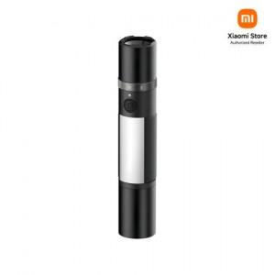

【상세/제작정보】

【인쇄/포장옵션】 | 레이저 / 포장지포장

【공급단가】 | 수량 | 20~ | 50~ | 100~ | 300~ | 500~
*VAT별도 | 단가 | 48,380원 | 47,560원 | 46,740원 | 45,920원 | 44,280원

【상품 URL】 | https://dev.easy1.co.kr:443/src/goods_detail.php?gdno=31510

